календар
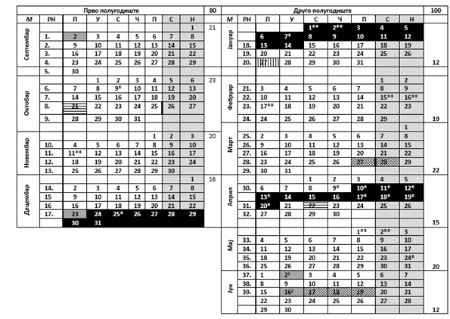
ТАБЕЛАРНИ ПРЕГЛЕД КАЛЕНДАРА ОБРАЗОВНО-ВАСПИТНОГ РАДА ОСНОВНЕ ШКОЛЕ ЗА ШКОЛСКУ 2019/2020. ГОДИНУ

